協会加盟及び大会参加申込書
２０１９年度 エンジョイリーグ参加申込書 （この申込書はエンジョイリーグのみに使用し、別途にて使用することありません。）
私及び下記チーム一同は、市サッカー協会並びに市サッカー協会一種委員会の主旨に賛同し、２０１９年度の登録を申請するとともに、 ２０１９年度エンジョイリーグ運営主旨に賛同し、いかなる場合でもその決定には従うことを了承し、大会参加を申込みます。
クラブ名 |  |  |  |  |  |  |  |  | 記入日
ユニフォーム色 ※ビブス可 |  |  | シャツ |  |  |  | パンツ | ソックス

代表者 | 氏名 |  | 郵便番号 |  |  | 住所 |  |  | 携帯電話番号

 | メールアドレス

浦安在住・在勤者確認リスト（最低６名）
（浦安市在住・在勤・在学もしくは出身小、出身中学校が浦安市で千葉県内にお住いの方が6名以上登録していること）
 | 氏名 |  | 区分 | 住所 |  |  |  | 会社名もしくは出身校名 |  |  | 証明できるもの
1
2
3
4
5
6

初期登録者人数： |  | 人 x | ¥500 |  | /人 | ＝ | ¥0 | 大会参加費一律： |  | ¥12,000
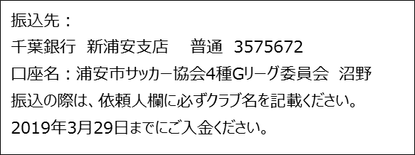
 |  |  |  |  |  |  |  | 振込費用合計： |  | ¥12,000

